Impression
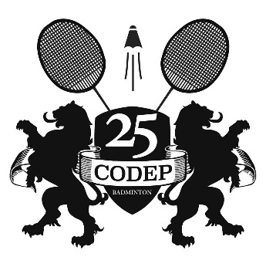
Codep du Doubs |  |  | Double et mixité Sport Adapté |  |  |  |  | 
Tél : 06 70 87 06 56
http://www.codep25.com
25compet@codep25.com

Baume les Dames, Samedi 20 mai 2017. Organisé en partenariat avec Ba.Ba.Douc

Double Hommes et Dames uniquement
Ouvert aux paires D8 à NC, Séries suivant classement, Poule unique de 5 ou 6 paires

Inscriptions jusqu'au 9 mars à : |  | 25compet@codep25.com |  |  |  |  | Tarifs
Club : |  |  |  |  |  |  | 1 Tableau |  |  | 8 €
Responsable :
Mail :
Télephone :

NOM Prénom (respecter l'ordre, merci) |  |  | Partenaire Double / Club si différent | Sexe | Sénior Double |  |  |  |  | Coût
 |  |  |  |  | D8 | D9 | P10 | P11 | P12-NC
 | DURAND Jeanne |  | DUPONT Noémie (RCF) | F |  | X |  |  |  | 12 €
1
2
3
4
5
6
7
8
9
10
11
12
13
14
15
16
17
18
19
20
21
22
23
24
25
26
27
28
29
 |  |  |  |  |  |  |  | - €

